F1
FICHE DE RECETTE

Bao (pain vapeur) par Lionel Michaux

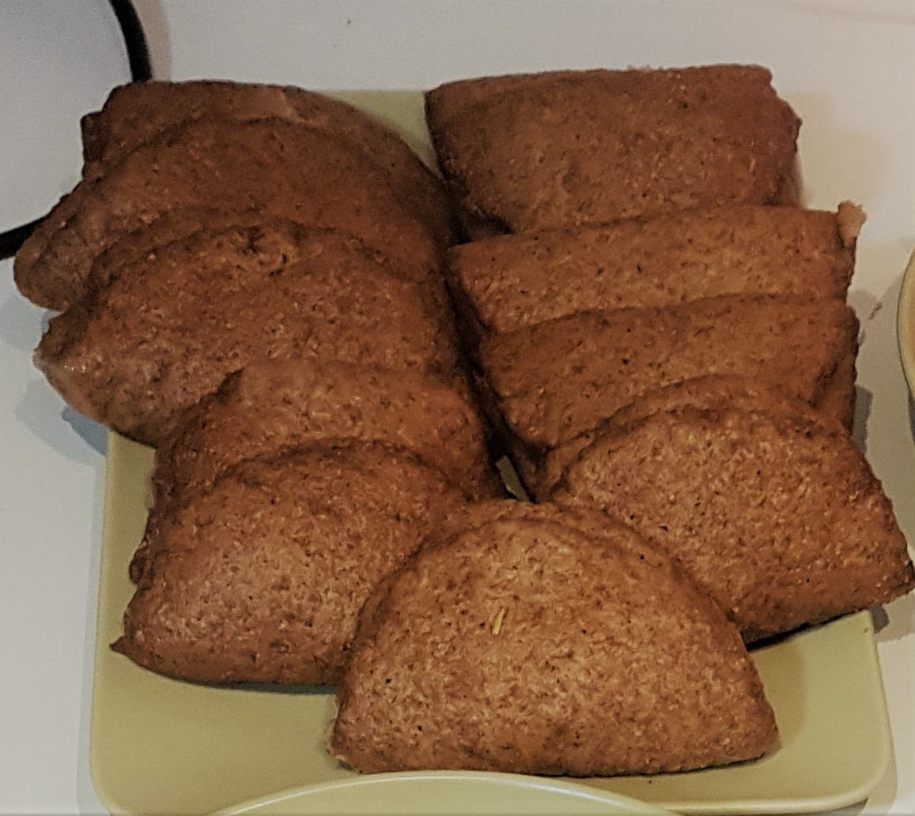
Type de recette | Pain
Nombre de portions | 6
Temps de préparation | ... min.
Temps de cuisson | ... min.
Temps de refroidissement | ... min.
Coût matières total (HT) : | 2.74 €
Coefficient multiplicateur : | 6
Prix / Portion (HT) : | 0.46 €

INGRÉDIENTS

PRODUIT | UNITÉ | QUANTITÉ | PUHT | PTHT
Eau (tiède) | ML | 240
Sucre bio | Kg | 0.03 | 2.78 | 0.08
Levure instantanée | Sachet 7g | 1 | 0.85 | 0.85
Farine | Kg | 0.375 | 2.89 | 1.08
Bicarbonate de soude | CàC | 1 |  | 0.05
Sel | CàC | 1
Huile végétale | L | 0.025 | 5.99 | 0.18
Huile de sésame | L | 0.03 | 16.39 | 0.5

TOTAL |  |  |  | 2.74 €

DESCRIPTION DE LA RECETTE

1 : Mélanger l'eau tiède, le sucre et la levure et laisser reposer 5 minutes. 2 : Dans le bol du robot, mélanger ensemble la farine, le bicarbonate, le sel, le mélange de levure et l'huile végétale jusqu'a lobtention d'une pâte lisse et élastique. 3 : Graisser un plat avec une cuillère d'huile de sésame et y placer la pâte. 4 : Couvrir la pâte et laisser reposer 2 h à température ambiante (la pâte doit doubler de volume) 5 : Une fois la pâte levée, retournez-la sur une surface farinée. 6 : Divisez la pâte en deux, puis coupez chaque moitié en morceaux de 2,5 cm (12 pâtons). Roulez chaque pâton en boule. 7 :Aplatissez chaque boule avec votre paume sur une surface légèrement farinée. Utilisez un petit rouleau à pâtisserie pour abaisser la pâte en un rond de 12 cm.

FICHE DE RECETTE

DESCRIPTION DE LA RECETTE (SUITE)

8 : Badigeonnez le dessus d'huile de sésame, pliez-le en deux et transférez-le sur une plaque avec du papier sulfurisé. 9 : Couvrir les petits pains bao avec un torchon et laisser reposer 10 minutes. 10 : Cuire les petits pains à la vapeur pendant 8 à 10 minutes, jusqu'à ce que les pains gonflent et forment une peau à l'extérieur.

